基本統計量
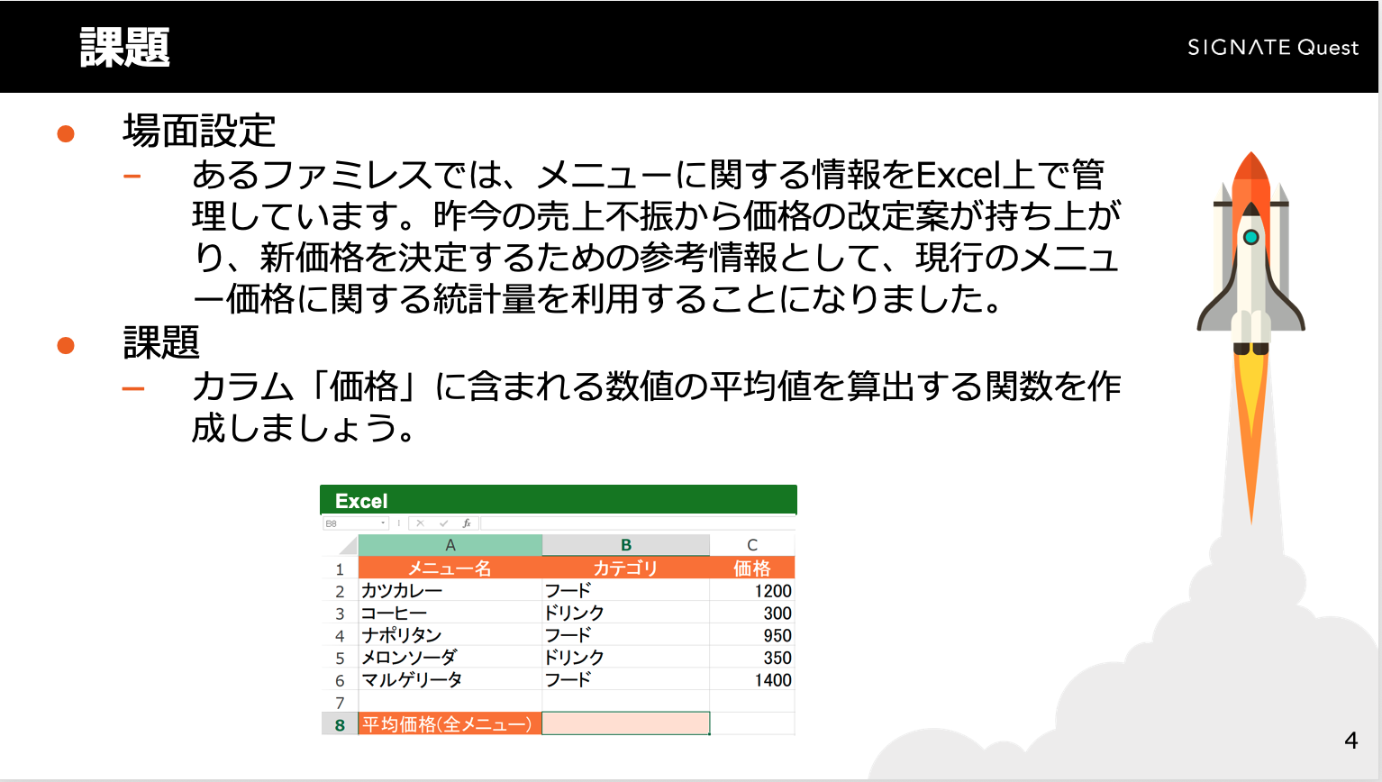
メニュー名 | カテゴリ | 価格
カツカレー | フード | 1200
コーヒー | ドリンク | 300
ナポリタン | フード | 950
メロンソーダ | ドリンク | 350
マルゲリータ | フード | 1400

平均価格(全メニュー)

条件付き集計
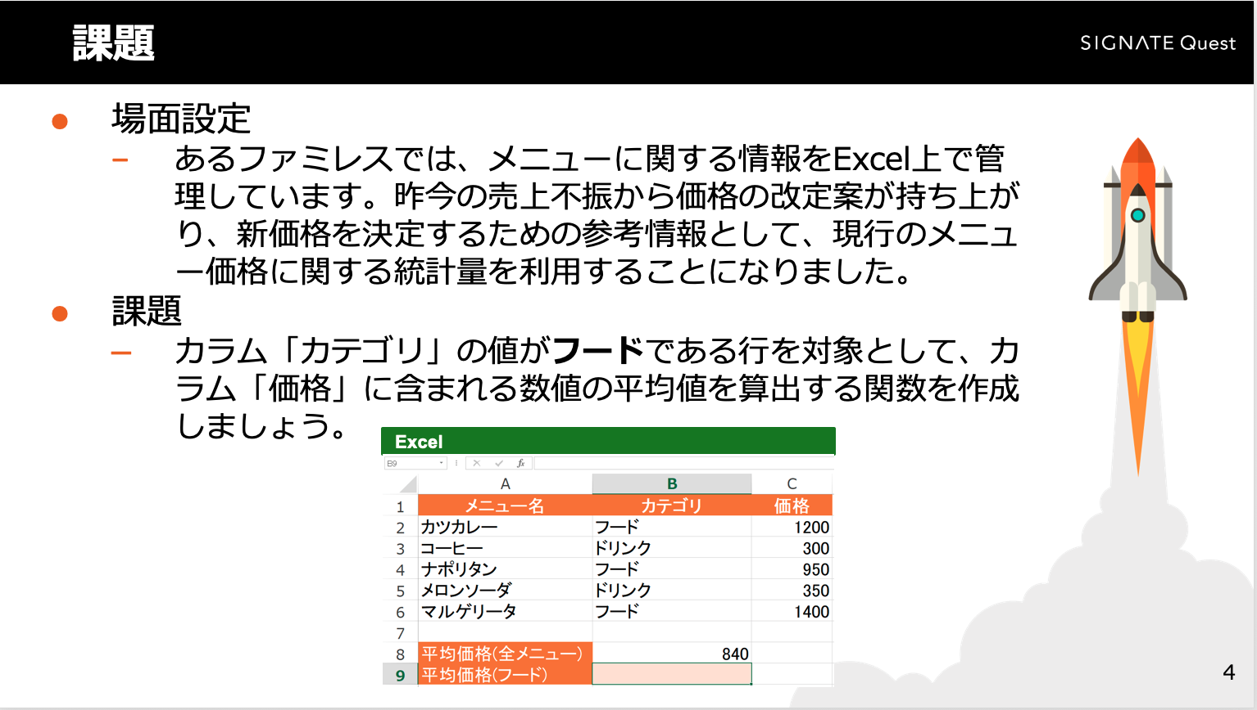
メニュー名 | カテゴリ | 価格
カツカレー | フード | 1200
コーヒー | ドリンク | 300
ナポリタン | フード | 950
メロンソーダ | ドリンク | 350
マルゲリータ | フード | 1400

平均価格(全メニュー) | 840
平均価格(フード)

